Hoja1
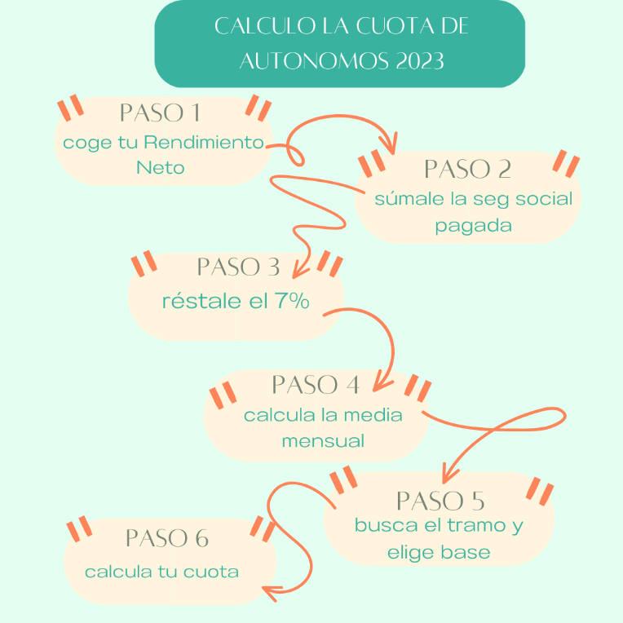
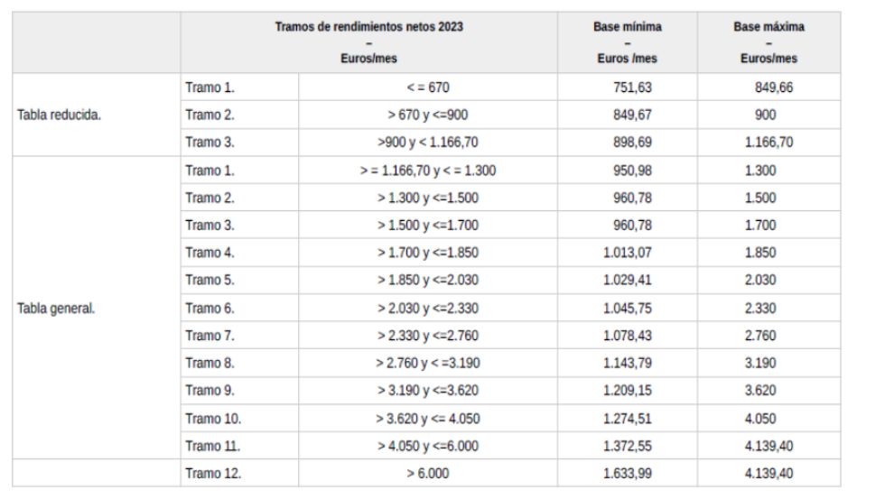
 | CALCULO LA CUOTA DE AUTÓNOMOS PARA 2023

 |  | RENDIMENTO NETO COMPUTABLE
1º | RENDIMIENTO NETO | 35600.26
2º | CUOTAS DE SEG SOCIAL | 3588
 | RTO NETO SIN SEG SOCIAL | 39188.26
3º | DESCUENTO 7% | 2743.1782
 | RENDIMIENTO NETO COMPUTBLE | 36445.0818

4º |  | PROMEDIO MENSUAL
 |  | 36445.0818
 | NÚMERO DE DIAS EN ALTA | 360
 |  | 3037.09

5º | TRAMO
 | BASE MINIMA
6º | CUOTA MINIMA
 | BASE MAXIMA
 | CUOTA MAXIMA

